12月の消費概況
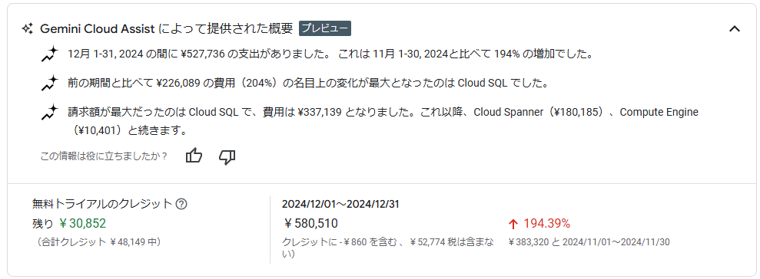
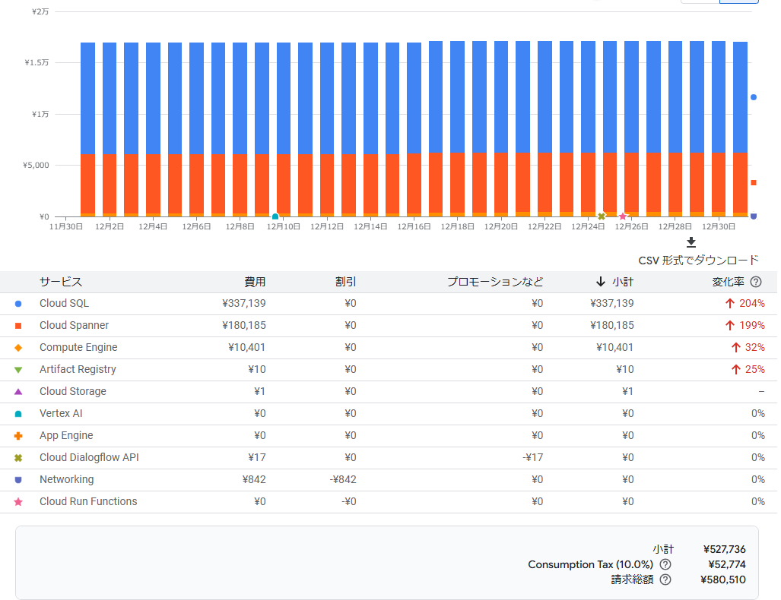
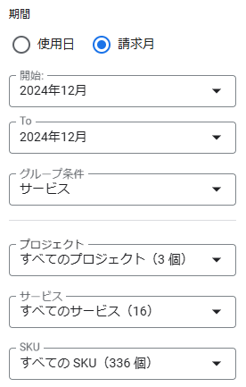
from=2024-12-01;to=2024-12-31;

12月の消費詳細_My First Project
プロジェクト：My First Project
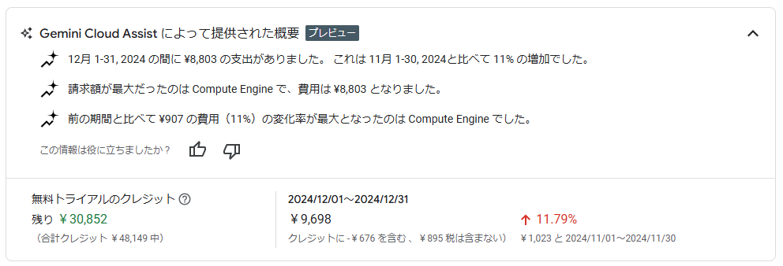

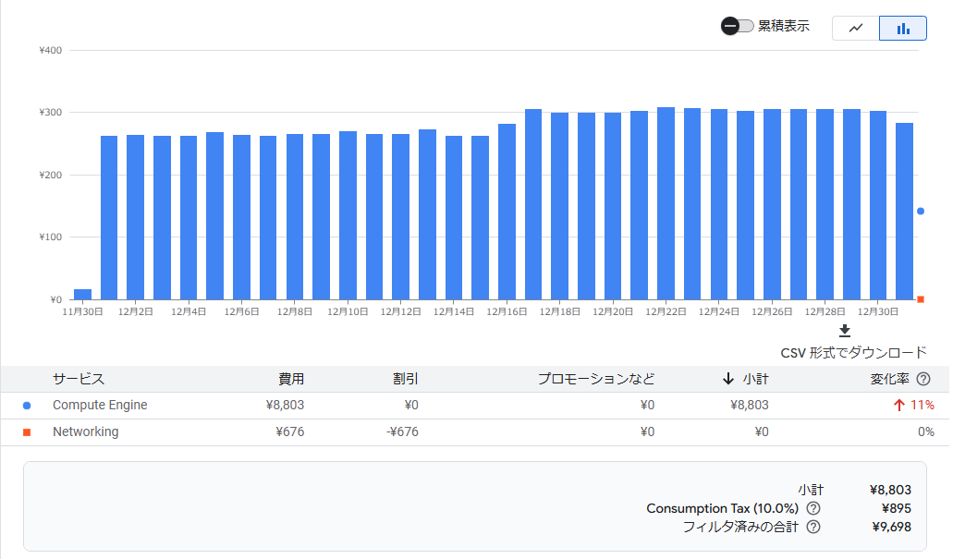

 | My First Project只有Compute Engine的费用，平均每天300日元

12月の消費詳細_My Project 2410
プロジェクト：My Project 2410
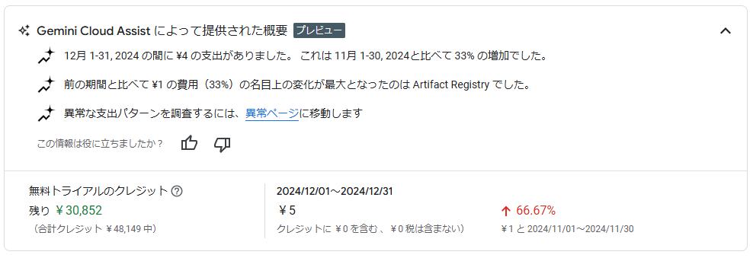

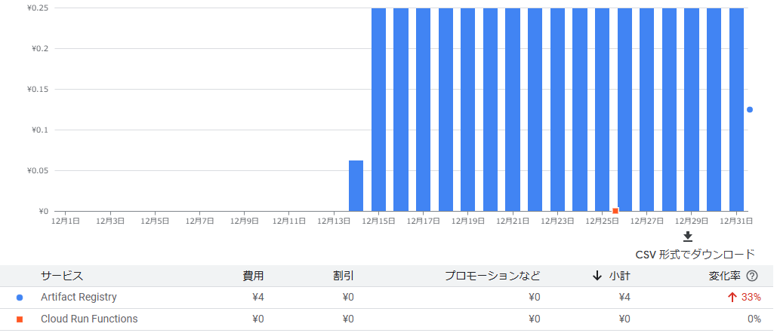

 | My Project 2410只有Artifact Registry的费用，平均每天0.25日元

12月の消費詳細_q-blkv
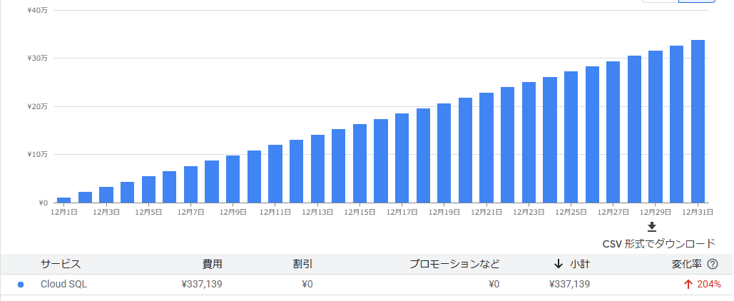
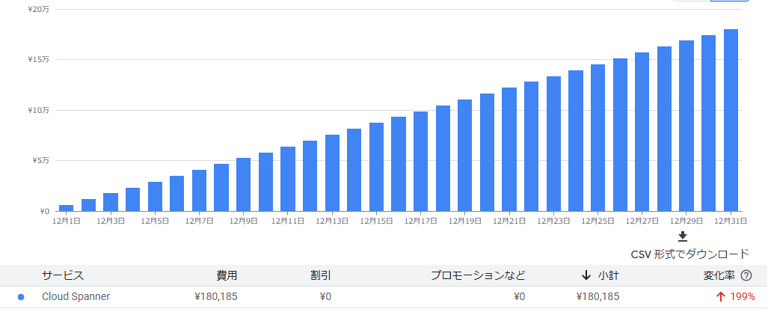
プロジェクト：q-blkv
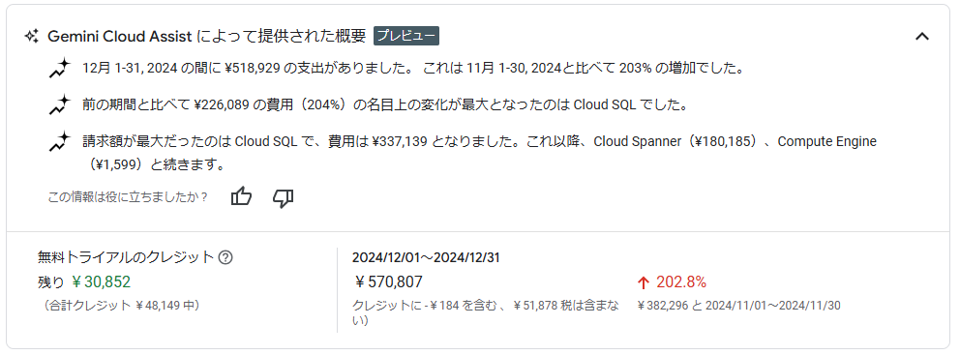

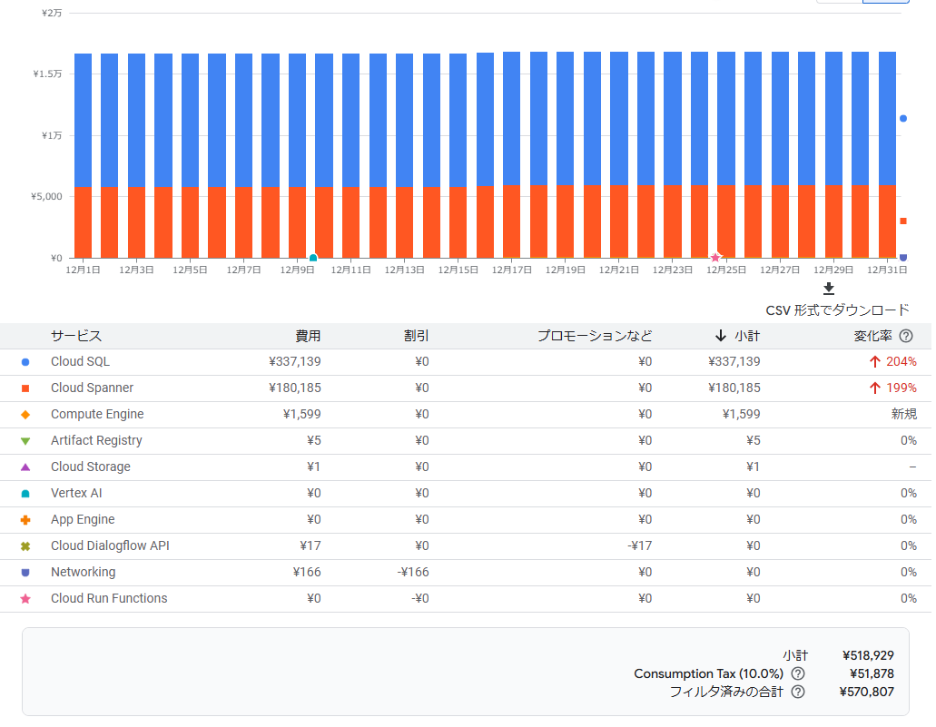

 |  | →何のため利用 |  | ナレッジデータベース
 |  | →何のため利用 |  | ナレッジデータベース

 |  | Cloud Storage
 |  |  | 利用しないとコストをかからない

 |  | インフラ系の課金、上限設定は可能？
 |  | ・CPU、メモリ数
 |  | ・HA構成
 |  | ・アクセス（１２月により、アクセス量）
 |  | ・Cloud RUNの設定

 |  | →報告資料に記載

 | q-blkv中Cloud SQL平均每天10,875日元，Cloud Spanner平均每天5,812日元,Compute Engine一个月总消费1,599日元

